Graph1
Departement | Ensemble des communes |  |  |  | Communes de moins de 1000 habitants
 | effectif | effectif femmes | Part des femmes | Part des femmes par quintile | effectif | effectif femmes | Part des femmes | Part des femmes par quintile | Graphique 1. Part des femmes élues municipales par département après l’élection de 2020
01 | 6068 | 2669 | 0.43984838497 | 4- [0.43 - 0.45[ | 2461 | 916 | 0.37220642015 | 4- [0.36 - 0.37[ | Graphique 1a. Ensemble des communes (dans l’ensemble, 42,3 % des élus sont des femmes).
02 | 9132 | 3482 | 0.38129653964 | 1- [0.34 - 0.39[ | 7014 | 2280 | 0.3250641574 | 2- [0.32 - 0.35[
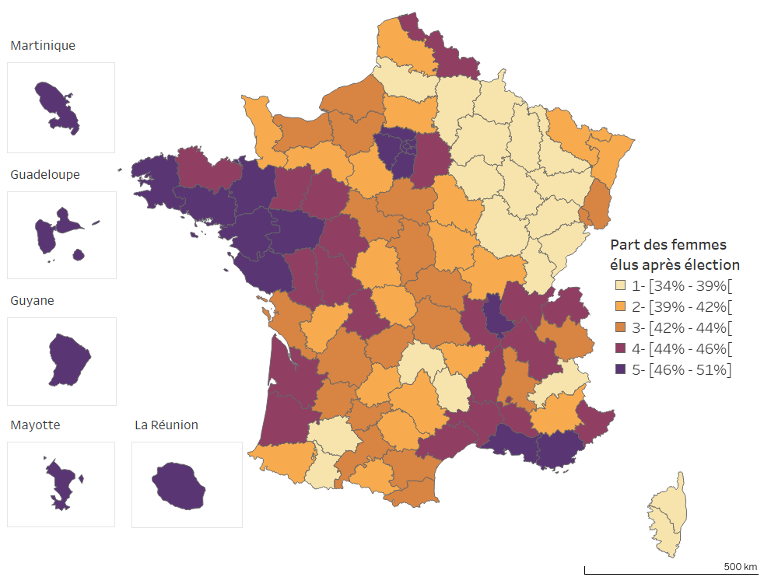
03 | 4123 | 1776 | 0.43075430512 | 3- [0.41 - 0.43[ | 2692 | 1012 | 0.37592867756 | 5- [0.37 - 0.54]
04 | 2300 | 895 | 0.38913043478 | 2- [0.39 - 0.41[ | 1499 | 517 | 0.34489659773 | 2- [0.32 - 0.35[
05 | 1936 | 739 | 0.38171487603 | 1- [0.34 - 0.39[ | 1410 | 426 | 0.30212765957 | 1- [0.29 - 0.32[
06 | 2856 | 1254 | 0.43907563025 | 4- [0.43 - 0.45[ | 798 | 259 | 0.32456140351 | 2- [0.32 - 0.35[
07 | 4394 | 1895 | 0.43126991352 | 4- [0.43 - 0.45[ | 2521 | 903 | 0.35819119397 | 3- [0.35 - 0.36[
08 | 4930 | 1767 | 0.3584178499 | 1- [0.34 - 0.39[ | 3674 | 1064 | 0.28960261296 | 1- [0.29 - 0.32[
09 | 3329 | 1343 | 0.40342445179 | 2- [0.39 - 0.41[ | 2698 | 963 | 0.35693106004 | 3- [0.35 - 0.36[
10 | 4914 | 1827 | 0.37179487179 | 1- [0.34 - 0.39[ | 3721 | 1153 | 0.30986294007 | 1- [0.29 - 0.32[
11 | 4958 | 2068 | 0.41710367084 | 3- [0.41 - 0.43[ | 3325 | 1174 | 0.35308270677 | 3- [0.35 - 0.36[
12 | 3724 | 1517 | 0.40735767991 | 2- [0.39 - 0.41[ | 2425 | 805 | 0.33195876289 | 2- [0.32 - 0.35[
13 | 3155 | 1483 | 0.47004754358 | 5- [0.45 - 0.5] | 119 | 51 | 0.42857142857 | 5- [0.37 - 0.54]
14 | 7424 | 3135 | 0.42227909483 | 3- [0.41 - 0.43[ | 4096 | 1434 | 0.35009765625 | 3- [0.35 - 0.36[
15 | 2856 | 1045 | 0.36589635854 | 1- [0.34 - 0.39[ | 2185 | 643 | 0.2942791762 | 1- [0.29 - 0.32[
16 | 4818 | 1967 | 0.40826068908 | 2- [0.39 - 0.41[ | 3279 | 1170 | 0.35681610247 | 3- [0.35 - 0.36[
17 | 6628 | 2828 | 0.42667471334 | 3- [0.41 - 0.43[ | 3476 | 1292 | 0.37169159954 | 4- [0.36 - 0.37[
18 | 3673 | 1557 | 0.42390416553 | 3- [0.41 - 0.43[ | 2441 | 944 | 0.38672675133 | 5- [0.37 - 0.54]
19 | 3423 | 1419 | 0.41454864154 | 3- [0.41 - 0.43[ | 2366 | 864 | 0.36517328825 | 4- [0.36 - 0.37[
21 | 7507 | 2761 | 0.36779006261 | 1- [0.34 - 0.39[ | 5668 | 1786 | 0.31510232886 | 2- [0.32 - 0.35[
22 | 5492 | 2489 | 0.45320466133 | 4- [0.43 - 0.45[ | 2079 | 774 | 0.37229437229 | 4- [0.36 - 0.37[
23 | 2852 | 1136 | 0.39831697055 | 2- [0.39 - 0.41[ | 2385 | 840 | 0.35220125786 | 3- [0.35 - 0.36[
24 | 6503 | 2738 | 0.42103644472 | 3- [0.41 - 0.43[ | 4462 | 1572 | 0.35230838189 | 3- [0.35 - 0.36[
25 | 6924 | 2533 | 0.36582900058 | 1- [0.34 - 0.39[ | 4428 | 1288 | 0.2908762421 | 1- [0.29 - 0.32[
26 | 4753 | 1983 | 0.41721018304 | 3- [0.41 - 0.43[ | 2413 | 817 | 0.33858267717 | 2- [0.32 - 0.35[
27 | 8027 | 3384 | 0.42157717703 | 3- [0.41 - 0.43[ | 5015 | 1829 | 0.36470588235 | 4- [0.36 - 0.37[
28 | 5039 | 2070 | 0.41079579282 | 2- [0.39 - 0.41[ | 2962 | 1015 | 0.34267386901 | 2- [0.32 - 0.35[
29 | 5184 | 2382 | 0.45949074074 | 5- [0.45 - 0.5] | 1144 | 429 | 0.375 | 5- [0.37 - 0.54]
2A | 1434 | 536 | 0.37377963738 | 1- [0.34 - 0.39[ | 858 | 256 | 0.29836829837 | 1- [0.29 - 0.32[
2B | 2468 | 894 | 0.36223662885 | 1- [0.34 - 0.39[ | 1716 | 539 | 0.3141025641 | 1- [0.29 - 0.32[ | Graphique 1b. Communes de moins de 1 000 habitants (dans l'ensemble, 37,6 % des élus sont des femmes)
30 | 5402 | 2358 | 0.43650499815 | 4- [0.43 - 0.45[ | 2233 | 815 | 0.36497984774 | 4- [0.36 - 0.37[
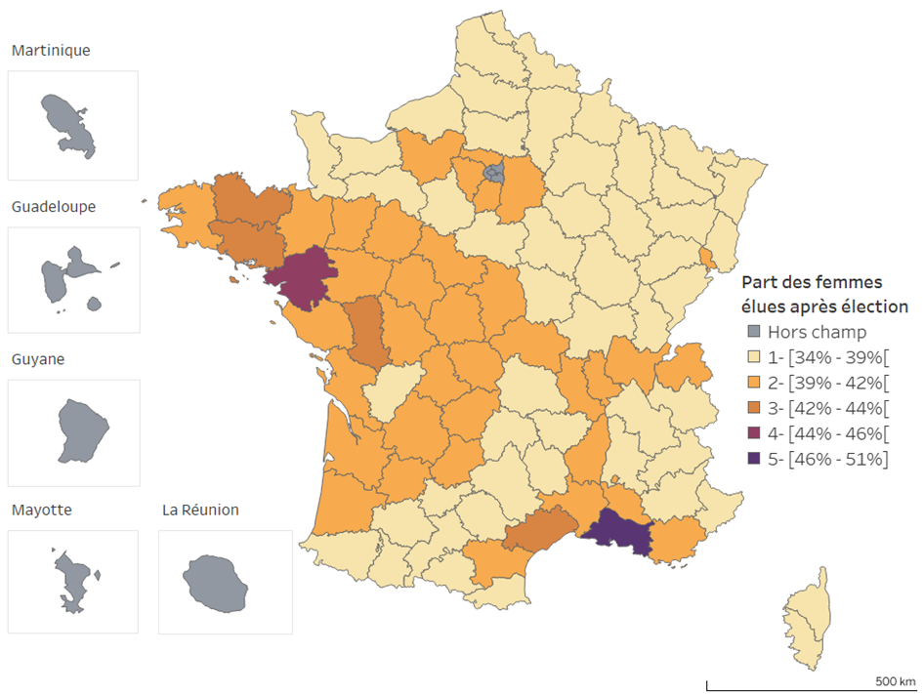
31 | 7832 | 3332 | 0.42543411645 | 3- [0.41 - 0.43[ | 3887 | 1351 | 0.34756881914 | 3- [0.35 - 0.36[
32 | 4980 | 1869 | 0.37530120482 | 1- [0.34 - 0.39[ | 4058 | 1329 | 0.32750123213 | 2- [0.32 - 0.35[
33 | 8478 | 3766 | 0.44420853975 | 4- [0.43 - 0.45[ | 3265 | 1272 | 0.38958652374 | 5- [0.37 - 0.54]
34 | 5614 | 2513 | 0.44763092269 | 4- [0.43 - 0.45[ | 1804 | 678 | 0.37583148559 | 5- [0.37 - 0.54]
35 | 6071 | 2764 | 0.45527919618 | 5- [0.45 - 0.5] | 1257 | 445 | 0.35401750199 | 3- [0.35 - 0.36[
36 | 3085 | 1264 | 0.40972447326 | 2- [0.39 - 0.41[ | 2235 | 817 | 0.36554809843 | 4- [0.36 - 0.37[
37 | 4305 | 1905 | 0.4425087108 | 4- [0.43 - 0.45[ | 1763 | 675 | 0.38287010777 | 5- [0.37 - 0.54]
38 | 8435 | 3753 | 0.44493183165 | 4- [0.43 - 0.45[ | 2657 | 942 | 0.35453519006 | 3- [0.35 - 0.36[
39 | 5495 | 1977 | 0.35978161965 | 1- [0.34 - 0.39[ | 4413 | 1358 | 0.30772716973 | 1- [0.29 - 0.32[
40 | 4526 | 1959 | 0.4328325232 | 4- [0.43 - 0.45[ | 2538 | 965 | 0.38022064618 | 5- [0.37 - 0.54]
41 | 3739 | 1588 | 0.42471248997 | 3- [0.41 - 0.43[ | 2002 | 711 | 0.35514485514 | 3- [0.35 - 0.36[
42 | 5040 | 2199 | 0.43630952381 | 4- [0.43 - 0.45[ | 2131 | 770 | 0.36133270765 | 4- [0.36 - 0.37[
43 | 3254 | 1261 | 0.38752304856 | 2- [0.39 - 0.41[ | 2001 | 641 | 0.32033983008 | 2- [0.32 - 0.35[
44 | 4806 | 2280 | 0.47440699126 | 5- [0.45 - 0.5] | 203 | 82 | 0.4039408867 | 5- [0.37 - 0.54]
45 | 4963 | 2126 | 0.42836993754 | 3- [0.41 - 0.43[ | 2096 | 740 | 0.35305343511 | 3- [0.35 - 0.36[
46 | 3638 | 1483 | 0.4076415613 | 2- [0.39 - 0.41[ | 3002 | 1085 | 0.36142571619 | 4- [0.36 - 0.37[
47 | 4132 | 1753 | 0.42424975799 | 3- [0.41 - 0.43[ | 2745 | 1041 | 0.37923497268 | 5- [0.37 - 0.54]
48 | 1734 | 618 | 0.35640138408 | 1- [0.34 - 0.39[ | 1489 | 480 | 0.32236400269 | 2- [0.32 - 0.35[
49 | 3790 | 1756 | 0.46332453826 | 5- [0.45 - 0.5] | 648 | 240 | 0.37037037037 | 4- [0.36 - 0.37[
50 | 6176 | 2534 | 0.41029792746 | 2- [0.39 - 0.41[ | 3713 | 1262 | 0.33988688392 | 2- [0.32 - 0.35[
51 | 7014 | 2505 | 0.35714285714 | 1- [0.34 - 0.39[ | 5348 | 1614 | 0.30179506358 | 1- [0.29 - 0.32[
52 | 4229 | 1468 | 0.34712698037 | 1- [0.34 - 0.39[ | 3484 | 1041 | 0.29879448909 | 1- [0.29 - 0.32[
53 | 3442 | 1483 | 0.43085415456 | 4- [0.43 - 0.45[ | 1935 | 732 | 0.37829457364 | 5- [0.37 - 0.54]
54 | 7447 | 2814 | 0.37787028334 | 1- [0.34 - 0.39[ | 4530 | 1364 | 0.30110375276 | 1- [0.29 - 0.32[
55 | 4832 | 1625 | 0.33629966887 | 1- [0.34 - 0.39[ | 4010 | 1190 | 0.29675810474 | 1- [0.29 - 0.32[
56 | 4731 | 2196 | 0.46417247939 | 5- [0.45 - 0.5] | 824 | 312 | 0.3786407767 | 5- [0.37 - 0.54]
57 | 9857 | 3821 | 0.38764329918 | 2- [0.39 - 0.41[ | 5701 | 1679 | 0.29450973513 | 1- [0.29 - 0.32[
58 | 3560 | 1431 | 0.40196629213 | 2- [0.39 - 0.41[ | 2616 | 962 | 0.36773700306 | 4- [0.36 - 0.37[ | Note : dans le graphique 2a, la part des femmes est mesurée en rapportant le total des femmes élues municipales à l'ensemble des élus municipaux du département. Dans le graphique 2b, le calcul est fait en se restreignant aux communes de moins de 1 000 habitants. Paris, les départements de la petite couronne (75, 92, 93 et 94) et les DROM sont exclus car ils ne comptent pas ou trop peu de communes de moins de 1 000 habitants.
59 | 11823 | 5200 | 0.43982068849 | 4- [0.43 - 0.45[ | 3203 | 1051 | 0.32812987824 | 2- [0.32 - 0.35[
60 | 9355 | 3851 | 0.41165152325 | 3- [0.41 - 0.43[ | 5604 | 1947 | 0.34743040685 | 3- [0.35 - 0.36[
61 | 4856 | 1923 | 0.39600494234 | 2- [0.39 - 0.41[ | 3416 | 1134 | 0.33196721311 | 2- [0.32 - 0.35[
62 | 12778 | 4950 | 0.38738456722 | 2- [0.39 - 0.41[ | 6889 | 1989 | 0.28872114966 | 1- [0.29 - 0.32[ | Source : Répertoire national des élus, avril 2021.
63 | 6271 | 2580 | 0.41141763674 | 2- [0.39 - 0.41[ | 3739 | 1328 | 0.35517518053 | 3- [0.35 - 0.36[ | Lecture : dans le Rhône, la part des femmes dans les conseils municipaux issus des élections de 2020 se situe entre 46 % et 51 %. Si l'on se restreint aux seules communes de moins de 1 000 habitants de ce département, la part des femmes y est comprise entre 39 % et 42 %.
64 | 7033 | 2798 | 0.39783876013 | 2- [0.39 - 0.41[ | 4562 | 1523 | 0.33384480491 | 2- [0.32 - 0.35[
65 | 4731 | 1677 | 0.35447051363 | 1- [0.34 - 0.39[ | 3896 | 1183 | 0.30364476386 | 1- [0.29 - 0.32[
66 | 3233 | 1391 | 0.43025054129 | 3- [0.41 - 0.43[ | 1258 | 466 | 0.37042925278 | 4- [0.36 - 0.37[
67 | 8020 | 3279 | 0.40885286783 | 2- [0.39 - 0.41[ | 3774 | 1086 | 0.28775834658 | 1- [0.29 - 0.32[
68 | 5720 | 2395 | 0.41870629371 | 3- [0.41 - 0.43[ | 2508 | 850 | 0.33891547049 | 2- [0.32 - 0.35[
69 | 5419 | 2478 | 0.45727994095 | 5- [0.45 - 0.5] | 1087 | 389 | 0.35786568537 | 3- [0.35 - 0.36[
70 | 5816 | 2083 | 0.35814993122 | 1- [0.34 - 0.39[ | 4753 | 1437 | 0.30233536714 | 1- [0.29 - 0.32[
71 | 7252 | 2953 | 0.40719801434 | 2- [0.39 - 0.41[ | 4845 | 1720 | 0.35500515996 | 3- [0.35 - 0.36[
72 | 5254 | 2288 | 0.43547773125 | 4- [0.43 - 0.45[ | 2644 | 950 | 0.35930408472 | 4- [0.36 - 0.37[
73 | 4057 | 1708 | 0.42100073946 | 3- [0.41 - 0.43[ | 2076 | 717 | 0.34537572254 | 2- [0.32 - 0.35[
74 | 4758 | 2138 | 0.44934846574 | 4- [0.43 - 0.45[ | 1218 | 414 | 0.33990147783 | 2- [0.32 - 0.35[
75 | 152 | 76 | 0.5 | 5- [0.45 - 0.5]
76 | 10062 | 4185 | 0.41592128801 | 3- [0.41 - 0.43[ | 5753 | 1995 | 0.34677559534 | 3- [0.35 - 0.36[
77 | 8388 | 3725 | 0.44408679065 | 4- [0.43 - 0.45[ | 3154 | 1157 | 0.36683576411 | 4- [0.36 - 0.37[
78 | 5049 | 2296 | 0.45474351357 | 5- [0.45 - 0.5] | 1334 | 505 | 0.37856071964 | 5- [0.37 - 0.54]
79 | 3815 | 1713 | 0.44901703801 | 4- [0.43 - 0.45[ | 1996 | 751 | 0.37625250501 | 5- [0.37 - 0.54]
80 | 9010 | 3270 | 0.36293007769 | 1- [0.34 - 0.39[ | 6741 | 2124 | 0.31508678238 | 1- [0.29 - 0.32[
81 | 4063 | 1645 | 0.40487324637 | 2- [0.39 - 0.41[ | 2422 | 829 | 0.34227910818 | 2- [0.32 - 0.35[
82 | 2665 | 1118 | 0.41951219512 | 3- [0.41 - 0.43[ | 1438 | 488 | 0.33936022253 | 2- [0.32 - 0.35[
83 | 3292 | 1499 | 0.45534629405 | 5- [0.45 - 0.5] | 392 | 144 | 0.36734693878 | 4- [0.36 - 0.37[
84 | 2664 | 1206 | 0.4527027027 | 4- [0.43 - 0.45[ | 711 | 260 | 0.36568213783 | 4- [0.36 - 0.37[
85 | 4714 | 2168 | 0.45990666101 | 5- [0.45 - 0.5] | 870 | 305 | 0.35057471264 | 3- [0.35 - 0.36[
86 | 3960 | 1719 | 0.43409090909 | 4- [0.43 - 0.45[ | 1998 | 755 | 0.37787787788 | 5- [0.37 - 0.54]
87 | 2925 | 1275 | 0.4358974359 | 4- [0.43 - 0.45[ | 1389 | 529 | 0.38084953204 | 5- [0.37 - 0.54]
88 | 5909 | 2189 | 0.37045185311 | 1- [0.34 - 0.39[ | 4249 | 1331 | 0.31325017651 | 1- [0.29 - 0.32[
89 | 5191 | 2099 | 0.40435368908 | 2- [0.39 - 0.41[ | 3648 | 1273 | 0.34895833333 | 3- [0.35 - 0.36[
90 | 1380 | 594 | 0.43043478261 | 3- [0.41 - 0.43[ | 747 | 273 | 0.36546184739 | 4- [0.36 - 0.37[
91 | 4133 | 1912 | 0.46261795306 | 5- [0.45 - 0.5] | 684 | 255 | 0.37280701754 | 4- [0.36 - 0.37[
92 | 1393 | 663 | 0.47595118449 | 5- [0.45 - 0.5]
93 | 1516 | 722 | 0.47625329815 | 5- [0.45 - 0.5]
94 | 1649 | 799 | 0.48453608247 | 5- [0.45 - 0.5]
95 | 3618 | 1650 | 0.45605306799 | 5- [0.45 - 0.5] | 890 | 340 | 0.38202247191 | 5- [0.37 - 0.54]
971 | 868 | 407 | 0.46889400922 | 5- [0.45 - 0.5]
972 | 913 | 421 | 0.46111719606 | 5- [0.45 - 0.5]
973 | 541 | 251 | 0.46395563771 | 5- [0.45 - 0.5]
974 | 826 | 387 | 0.46852300242 | 5- [0.45 - 0.5]
976 | 538 | 265 | 0.49256505576 | 5- [0.45 - 0.5]

Graph2
 |  |  |  | Graphique 2. Evolution des entrées, sorties et reconductions de mandat lors de l’élection de 2020

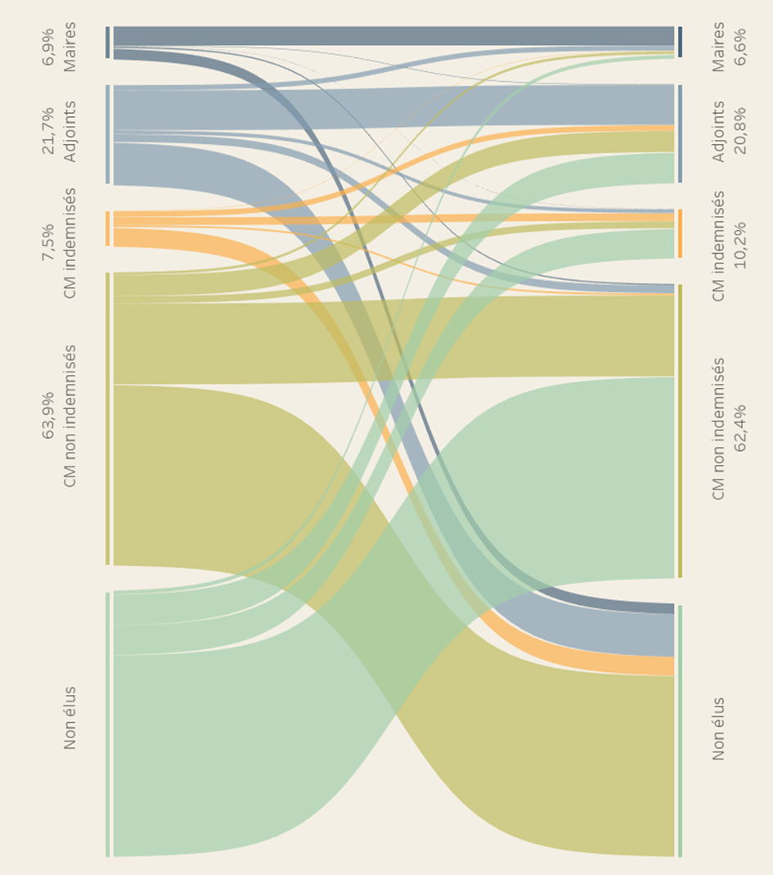

Mandat |  | Effectifs | Part de chaque parcours
Avant élection | Après élection | Ensemble
Maires | Maires | 19,696 | 2.6%
Maires | Adjoints au maire | 503 | 0.1%
Maires | Conseillers municipaux indemnisés | 176 | 0.0%
Maires | Conseillers municipaux non indemnisés | 1,374 | 0.2%
Maires | Non réélu | 11,055 | 1.5%
Adjoints au maire | Maires | 5,216 | 0.7%
Adjoints au maire | Adjoints au maire | 41,436 | 5.5%
Adjoints au maire | Conseillers municipaux indemnisés | 3,723 | 0.5%
Adjoints au maire | Conseillers municipaux non indemnisés | 7,990 | 1.1%
Adjoints au maire | Non réélu | 44,112 | 5.9%
Conseillers municipaux indemnisés | Maires | 373 | 0.0%
Conseillers municipaux indemnisés | Adjoints au maire | 5,790 | 0.8%
Conseillers municipaux indemnisés | Conseillers municipaux indemnisés | 8,058 | 1.1%
Conseillers municipaux indemnisés | Conseillers municipaux non indemnisés | 1,927 | 0.3%
Conseillers municipaux indemnisés | Non réélu | 19,484 | 2.6%
Conseillers municipaux non indemnisés | Maires | 2,709 | 0.4%
Conseillers municipaux non indemnisés | Adjoints au maire | 21,870 | 2.9%
Conseillers municipaux non indemnisés | Conseillers municipaux indemnisés | 7,139 | 1.0%
Conseillers municipaux non indemnisés | Conseillers municipaux non indemnisés | 83,848 | 11.2%
Conseillers municipaux non indemnisés | Non réélu | 187,290 | 25.0%
Non élus | Maires | 4,080 | 0.5%
Non élus | Adjoints au maire | 31,917 | 4.3%
Non élus | Conseillers municipaux indemnisés | 30,447 | 4.1%
Non élus | Conseillers municipaux non indemnisés | 208,769 | 27.9%
Total |  | 748,982 | 100.0%

 |  |  |  | Source : Répertoire national des élus municipaux, janvier 2020 et avril 2021 ; élus municipaux cotisants à l'Ircantec en 2019 et en 2021.
 |  |  |  | Périmètre : France entière hors collectivités d'outre-mer.
 |  |  |  | Lecture : avant l'élection de 2020, 6,9 % des élus municipaux étaient maires. 60,0 % d'entre eux ont été réélus maires, 1,5 % sont devenus adjoints au maire, 0,5 % conseillers municipaux indemnisés, 4,2 % conseillers municipaux non indemnisés et 33,7 % n'ont pas de mandat municipal après l'élection.

Graph3
 |  |  |  |  |  |  |  |  |  |  | Graphique 4. Turnovers des élus municipaux lors de l’élection de 2020
 |  |  |  |  |  |  |  |  |  |  | Graphique 4a. Ensemble des élus

 | 1/2 taux d'entrée | 1/2 taux de sortie | Turnover
Ensemble des élus | 28.3% | 27.6% | 55.9%
Maires | 19.3% | 20.0% | 39.3%
Adjoints aux maire | 29.6% | 29.8% | 59.4%
CM indemnisés | 41.9% | 38.7% | 80.6%
CM non indemnisés | 36.2% | 36.2% | 72.4%

 |  |  |  |  |  |  |  |  |  |  | Graphique 4b. Par sexe

 | Ensemble |  | Maires |  | Adjoints aux maires |  | CM indemnisés |  | CM non indemnisés
 | Femmes | Hommes | Femmes | Hommes | Femmes | Hommes | Femmes | Hommes | Femmes | Hommes
1/2 taux d'entrée | 32.5% | 25.2% | 24.9% | 18.1% | 31.0% | 28.8% | 42.3% | 41.6% | 38.7% | 34.1%
1/2 taux de sortie | 31.0% | 25.5% | 22.1% | 19.6% | 30.3% | 29.5% | 39.2% | 38.4% | 38.0% | 34.8%
Turnover | 63.5% | 50.7% | 47.0% | 37.7% | 61.3% | 58.3% | 81.4% | 80.0% | 76.7% | 68.9%

 |  |  |  |  |  |  |  |  |  |  | Note : le turnover est la demi-somme du taux d'entrée et du taux de sortie. Le taux d'entrée est le rapport entre le nombre de nouveaux élus et le nombre d'élus après élection. Le taux de sortie est le rapport entre le nombre d'élus sortants et le nombre d'élus avant l'élection. Toutefois, afin de faciliter la représentation des turnovers, ce sont les demi-taux d'entrée et de sortie qui sont représentés.

 |  |  |  |  |  |  |  |  |  |  | Pour l'ensemble, est considéré comme nouvel élu, une personne qui ne siégeait pas au conseil municipal initialement. Par contre, par mandat, un nouvel élu sur un mandat est une personne qui n'occupait pas ce mandat avant l'élection. Il en est de même pour les élus sortants. Par exemple une personne qui est maire avant l'élection et qui est adjoint au maire après est considérée comme un sortant du mandat de maire et comme un entrant du mandat d'adjoint dans les calculs des turnovers par mandat, mais est considérée comme un élu reconduit dans le calcul du turnover de l'ensemble des élus.

 |  |  |  |  |  |  |  |  |  |  | Source : Répertoire national des élus municipaux, janvier 2020 et avril 2021 ; élus municipaux cotisants à l'Ircantec en 2019 et en 2021.
 |  |  |  |  |  |  |  |  |  |  | Périmètre : France entière hors collectivités d'outre-mer.
 |  |  |  |  |  |  |  |  |  |  | Lecture : le turnover de l’ensemble des élus municipaux lors de l’élection de 2020 est de 55,9%.

Graph4
 |  |  |  |  |  |  |  | Graphique 4. Pyramides des âges des élus après l’élection de 2020
 | Hommes |  |  | Femmes
 | Après
Age | Maires | Adjoints | Conseillers municipaux | Maires | Adjoints | Conseillers municipaux
18 | -1 | -8 | -264 | 0 | 1 | 189
19 | -1 | -8 | -418 | 0 | 3 | 260
20 | -3 | -13 | -491 | 0 | 6 | 328
21 | -2 | -18 | -604 | 0 | 9 | 373
22 | -2 | -27 | -711 | 1 | 18 | 388
23 | -4 | -30 | -779 | 0 | 22 | 518
24 | -3 | -56 | -960 | 0 | 29 | 638
25 | -10 | -86 | -1011 | 0 | 40 | 720
26 | -15 | -103 | -1232 | 2 | 64 | 872
27 | -27 | -135 | -1439 | 6 | 73 | 1095
28 | -29 | -154 | -1700 | 5 | 107 | 1243
29 | -35 | -199 | -1968 | 10 | 131 | 1554
30 | -37 | -218 | -2189 | 13 | 158 | 1833
31 | -52 | -318 | -2523 | 11 | 203 | 2176
32 | -44 | -350 | -2809 | 13 | 258 | 2447 |  | Note : âge au 22 mars 2020 (date initialement fixée pour le second tour de l'élection municipale).
33 | -62 | -408 | -3166 | 20 | 298 | 2793 |  | Source : Répertoire national des élus municipaux, janvier 2020 et avril 2021 ; élus municipaux cotisants à l'Ircantec en 2019 et en 2021.
34 | -77 | -459 | -3413 | 28 | 329 | 3224 |  | Périmètre : France entière hors collectivités d'outre-mer.
35 | -109 | -606 | -3645 | 28 | 397 | 3532 |  | Lecture : Parmi les élus du scrutin municipal de 2020, on compte 8228 hommes (1 113 maires, 2 370 adjoints et 4 745 conseilleurs municipaux) et 4776 femmes (181 maires, 1 216 adjoints et 3 379 conseilleurs municipaux) âgés de 62 ans au 22 mars 2020.
36 | -107 | -624 | -3808 | 23 | 458 | 3579
37 | -149 | -697 | -4118 | 42 | 523 | 3976
38 | -144 | -791 | -4428 | 59 | 568 | 4454
39 | -190 | -906 | -4530 | 55 | 659 | 4519
40 | -183 | -932 | -4440 | 60 | 700 | 4563
41 | -219 | -985 | -4501 | 64 | 764 | 4389
42 | -258 | -1074 | -4590 | 82 | 781 | 4577
43 | -290 | -1119 | -4430 | 69 | 845 | 4331
44 | -378 | -1248 | -4670 | 106 | 855 | 4301
45 | -378 | -1395 | -4981 | 104 | 1013 | 4636
46 | -466 | -1522 | -5311 | 153 | 1067 | 4690
47 | -511 | -1610 | -5381 | 111 | 1140 | 4817
48 | -530 | -1668 | -5260 | 132 | 1148 | 4764
49 | -546 | -1600 | -4965 | 166 | 1116 | 4568
50 | -535 | -1529 | -4776 | 158 | 1112 | 4107
51 | -578 | -1533 | -4579 | 165 | 1078 | 4083
52 | -563 | -1622 | -4488 | 164 | 1007 | 3928
53 | -605 | -1552 | -4617 | 165 | 1072 | 3816
54 | -685 | -1595 | -4537 | 176 | 995 | 3698
55 | -684 | -1680 | -4451 | 194 | 1027 | 3690
56 | -759 | -1800 | -4561 | 195 | 1029 | 3565 | écart F - H
57 | -816 | -1793 | -4523 | 196 | 988 | 3422 | #REF!
58 | -922 | -1998 | -4408 | 205 | 1087 | 3383 | #REF!
59 | -982 | -2113 | -4601 | 210 | 1108 | 3253 | #REF!
60 | -1047 | -2306 | -4724 | 205 | 1200 | 3342 | #REF!
61 | -1083 | -2278 | -4521 | 223 | 1125 | 3292 | #REF!
62 | -1113 | -2370 | -4745 | 181 | 1216 | 3379 | #REF!
63 | -1070 | -2354 | -4681 | 231 | 1109 | 3180 | #REF!
64 | -1117 | -2251 | -4333 | 225 | 1100 | 2992 | #REF!
65 | -1089 | -2189 | -3958 | 195 | 992 | 2780
66 | -1087 | -2046 | -3670 | 177 | 934 | 2607
67 | -1026 | -2019 | -3575 | 178 | 912 | 2405
68 | -951 | -1846 | -3236 | 137 | 772 | 2104
69 | -873 | -1680 | -2869 | 121 | 689 | 1906
70 | -830 | -1513 | -2670 | 139 | 596 | 1690
71 | -799 | -1267 | -2399 | 106 | 528 | 1435
72 | -726 | -1187 | -2215 | 89 | 483 | 1368
73 | -569 | -939 | -1799 | 78 | 392 | 1036
74 | -335 | -545 | -1102 | 40 | 228 | 711
75 | -220 | -364 | -841 | 32 | 143 | 540
76 | -174 | -273 | -676 | 21 | 90 | 378
77 | -116 | -200 | -501 | 14 | 58 | 291
78 | -80 | -131 | -369 | 6 | 35 | 205
79 | -51 | -62 | -246 | 4 | 18 | 101
80 | -30 | -59 | -210 | 3 | 14 | 112
81 | -31 | -37 | -158 | 4 | 13 | 72
82 | -24 | -22 | -104 | 1 | 8 | 46
83 | -11 | -14 | -70 | 2 | 3 | 37
84 | -10 | -10 | -53 | 0 | 5 | 25
85 | -6 | -6 | -34 | 0 | 1 | 14
86 | -2 | -4 | -17 | 2 | 0 | 6
87 | -3 | -6 | -15 | 1 | 2 | 4
88 | -3 | -1 | -5 | 0 | 0 | 3
89 | 0 | -2 | -5 | 0 | 0 | 1
90 | -1 | 0 | -6 | 0 | 0 | 5
91 | 0 | -1 | -3 | 0 | 0 | 1
92 | 0 | 0 | -3 | 0 | 0 | 0
93 | 0 | 0 | 0 | 0 | 0 | 1
94 | 0 | 0 | -1 | 0 | 0 | 0
95 et + | 0 | 0 | 0 | 0 | 0 | 0

 | 26,468 | 64,564 | 194,090 | 5,606 | 36,952 | 159,361
 | #REF! | #REF! | #REF! | #REF! | #REF! | #REF!
...

Graph5
 | Maires hommes avant élection | Maires hommes après élections | Maires femmes avant élection | Maires femmes après élection
25 | 4.0 | 1.2 | 0.0 | 0.0
26 | 2.0 | 1.0 | 0.0 | 0.0
27 | 5.0 | 0.6 | 2.0 | 0.2
28 | 5.5 | 1.2 | 6.0 | 1.2
29 | 4.6 | 0.9 | 0.0 | 0.2
30 | 4.4 | 1.9 | 0.0 | 1.8
31 | 6.2 | 2.5 | 6.0 | 0.5
32 | 6.3 | 3.0 | 4.0 | 1.4
33 | 6.5 | 3.5 | 6.0 | 1.6
34 | 7.0 | 3.2 | 7.4 | 1.9
35 | 7.1 | 4.1 | 8.4 | 3.0
36 | 6.4 | 3.1 | 7.5 | 2.2
37 | 7.9 | 3.8 | 8.1 | 2.4
38 | 7.0 | 3.9 | 6.4 | 3.4
39 | 7.2 | 4.3 | 7.7 | 2.9
40 | 8.0 | 4.7 | 7.8 | 4.0
41 | 8.3 | 4.6 | 8.6 | 4.0
42 | 9.0 | 5.6 | 8.3 | 4.5
43 | 9.2 | 5.2 | 7.9 | 4.8
44 | 9.4 | 5.9 | 8.9 | 5.2
45 | 10.0 | 6.7 | 8.9 | 5.2
46 | 10.3 | 6.7 | 8.2 | 5.6
47 | 10.1 | 6.8 | 9.9 | 6.2
48 | 10.6 | 7.9 | 9.6 | 5.7
49 | 10.8 | 8.4 | 10.3 | 7.0
50 | 11.7 | 8.5 | 9.6 | 7.7
51 | 11.8 | 9.0 | 10.7 | 7.5
52 | 12.5 | 9.7 | 11.2 | 8.2
53 | 13.4 | 10.1 | 12.1 | 8.9
54 | 13.4 | 10.5 | 12.5 | 9.4
55 | 14.0 | 11.2 | 12.3 | 9.3
56 | 14.5 | 11.6 | 13.5 | 9.4
57 | 14.9 | 12.2 | 13.7 | 10.1
58 | 15.4 | 12.4 | 13.7 | 9.9
59 | 16.0 | 12.5 | 14.7 | 11.1
60 | 16.4 | 13.1 | 14.6 | 10.4
61 | 17.3 | 13.6 | 15.2 | 10.9
62 | 17.4 | 13.8 | 15.5 | 11.4
63 | 18.2 | 14.0 | 15.4 | 11.0
64 | 18.6 | 14.7 | 15.1 | 11.0
65 | 19.0 | 15.2 | 15.7 | 11.7
66 | 18.5 | 15.1 | 15.4 | 12.9
67 | 19.4 | 15.8 | 15.5 | 11.4
68 | 19.6 | 16.3 | 16.7 | 13.3
69 | 20.6 | 17.1 | 16.7 | 14.1
70 | 20.9 | 17.5 | 17.6 | 13.8
71 | 21.5 | 18.4 | 16.2 | 12.3
72 | 21.4 | 18.7 | 17.2 | 15.4
73 | 22.3 | 20.1 | 18.5 | 17.0
74 | 22.4 | 19.6 | 19.5 | 16.9
...
 |  |  |  |  | Graphique 5. Ancienneté moyenne des maires comme élu indemnisé par âge
 | Maires
 | Avant |  | Après
Age | Hommes | Femmes | Hommes | Femmes
18 | 0.0 | 0.0 | 0.0 | 0.0
19 | 0.0 | 0.0 | 0.0 | 0.0
20 | 0.0 | 0.0 | 0.0 | 0.0
21 | 0.0 | 0.0 | 0.0 | 0.0
22 | 0.0 | 0.0 | 0.0 | 0.0
23 | 0.0 | 0.0 | 0.0 | 0.0
24 | 0.0 | 0.0 | 0.0 | 0.0
25 | 4.0 | 0.0 | 1.2 | 0.0
26 | 2.0 | 0.0 | 1.0 | 0.0
27 | 5.0 | 2.0 | 0.6 | 0.2
28 | 5.5 | 6.0 | 1.2 | 1.2
29 | 4.6 | 0.0 | 0.9 | 0.2
30 | 4.4 | 0.0 | 1.9 | 1.8
31 | 6.2 | 6.0 | 2.5 | 0.5
32 | 6.3 | 4.0 | 3.0 | 1.4
33 | 6.5 | 6.0 | 3.5 | 1.6
34 | 7.0 | 7.4 | 3.2 | 1.9 | Note : ancienneté au 22 mars 2020 (date initialement fixée pour le second tour de l'élection municipale).
35 | 7.1 | 8.4 | 4.1 | 3.0 | Source : Répertoire national des élus municipaux, janvier 2020 et avril 2021 ; élus municipaux cotisants à l'Ircantec en 2019 et en 2021.
36 | 6.4 | 7.5 | 3.1 | 2.2 | Périmètre : France entière hors collectivités d'outre-mer.
37 | 7.9 | 8.1 | 3.8 | 2.4 | Lecture : l'ancienneté moyenne comme élu indemnisé des maires âgés de 50 ans à la date du scrutin est de 8,5 ans pour les hommes et de 7,7 ans pour les femmes.
38 | 7.0 | 6.4 | 3.9 | 3.4
39 | 7.2 | 7.7 | 4.3 | 2.9
40 | 8.0 | 7.8 | 4.7 | 4.0
41 | 8.3 | 8.6 | 4.6 | 4.0
42 | 9.0 | 8.3 | 5.6 | 4.5
...

Graph6
 |  |  |  |  | Graphique 6. Part des femmes par tranche d’âges
...
 | Moins de 45 | 45-54 ans | 55-64 ans | 65-74 ans | 75 ans et +
Avant | 44.6% | 43.2% | 38.6% | 33.2% | 30.1%
Après | 46.5% | 44.2% | 38.0% | 33.6% | 30.6%
Avant | 18.5% | 20.0% | 17.4% | 13.0% | 11.0%
Après | 22.3% | 21.7% | 17.7% | 13.2% | 10.6%
Avant | 38.6% | 39.1% | 36.3% | 30.7% | 25.7%
Après | 41.8% | 40.8% | 34.4% | 30.0% | 24.7%
Avant | 45.8% | 45.3% | 42.1% | 38.6% | 35.4%
Après | 47.7% | 46.9% | 42.4% | 39.6% | 35.7%
 | Adjoints |  | Conseillers municipaux
Après | Avant | Après | Avant | Après
22.3% | 38.6% | 41.8% | 45.8% | 47.7%
21.7% | 39.1% | 40.8% | 45.3% | 46.9%
17.7% | 36.3% | 34.4% | 42.1% | 42.4%
13.2% | 30.7% | 30.0% | 38.6% | 39.6%
10.6% | 25.7% | 24.7% | 35.4% | 35.7%
17.5% | 34.6% | 36.4% | 42.8% | 45.1%

 |  |  |  |  | Note : âge au 22 mars 2020 (date initialement fixée pour le second tour de l'élection municipale).
 |  |  |  |  | Source : Répertoire national des élus municipaux, janvier 2020 et avril 2021 ; élus municipaux cotisants à l'Ircantec en 2019 et en 2021.
 |  |  |  |  | Périmètre : France entière hors collectivités d'outre-mer.
 |  |  |  |  | Lecture : Avant l'élection de 2020, les femmes représentaient 18,5 % des maires âgés de moins de 45 ans. Ce chiffre passe à 22,3 % après l'élection.

Graph7a
...
 |  |  |  |  |  | Odds ratio | 2.5 % | 97.5 % | p-value
Ensemble | Maires | Adjoints | CM indemnisés | CM non indemnisés | Ensemble | 0.6963510921 | 0.68770340174 | 0.70510533675 | 0
 |  |  |  |  | Maires | 0.65044334823 | 0.60835942129 | 0.69553053342 | 2.3662004182E-36
(1) | (2) | (3) | (4) | (5) | Adjoints | 0.75515326312 | 0.73483266663 | 0.77603160358 | 1.4514937387E-90
Réf. | Réf. | Réf. | Réf. | Réf. | Conseillers municipaux indemnisés | 0.75399468104 | 0.72146426016 | 0.78796226646 | 3.7626333742E-36
-0.362*** | -0.430*** | -0.281*** | -0.282*** | -0.398*** | Conseillers municipaux non indemnisés | 0.67156225753 | 0.6612730635 | 0.68200697825 | 0
(0.006) | (0.034) | (0.014) | (0.022) | (0.008)
1.217***
(0.013) |  |  |  |  | Graphique 7a. Probabilité relative pour les femmes exerçant un mandat début 2020 d’être réélues
0.881***
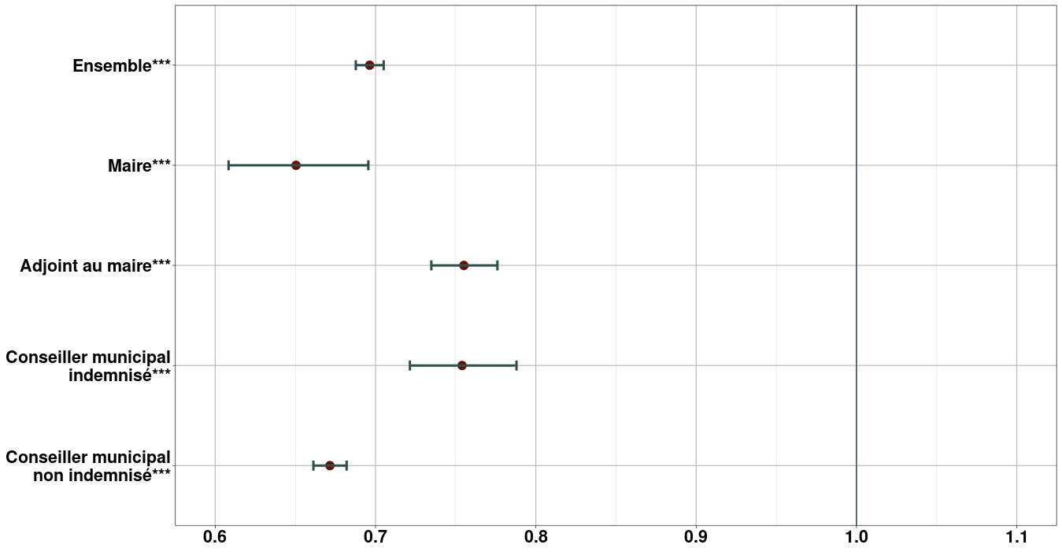
(0.008)
0.581***
(0.012)
Réf.
0.151*** | 1.203*** | 0.402*** | 0.021 | 0.035**
(0.013) | (0.146) | (0.039) | (0.047) | (0.016)
0.266*** | 1.013*** | 0.447*** | 0.208*** | 0.139***
(0.013) | (0.099) | (0.033) | (0.048) | (0.016)
0.338*** | 1.159*** | 0.527*** | 0.236*** | 0.202***
(0.012) | (0.072) | (0.026) | (0.042) | (0.015)
0.361*** | 1.017*** | 0.522*** | 0.278*** | 0.226***
(0.012) | (0.057) | (0.024) | (0.042) | (0.015)
0.393*** | 0.841*** | 0.503*** | 0.292*** | 0.272***
(0.012) | (0.046) | (0.023) | (0.041) | (0.016)
0.310*** | 0.512*** | 0.381*** | 0.230*** | 0.227***
(0.012) | (0.038) | (0.022) | (0.041) | (0.016)
Réf. | Réf. | Réf. | Réf. | Réf.
-0.394*** | -0.452*** | -0.380*** | -0.378*** | -0.344***
(0.013) | (0.035) | (0.022) | (0.043) | (0.018)
-0.903*** | -1.047*** | -0.854*** | -0.877*** | -0.809***
(0.020) | (0.052) | (0.035) | (0.068) | (0.029)
-1.539*** | -1.537*** | -1.440*** | -1.346*** | -1.501***
(0.037) | (0.093) | (0.070) | (0.137) | (0.051)
 |  |  |  |  | Note : régressions logit, avec contrôle par l'âge et par la taille de commune pour l'ensemble des estimations, ainsi que par le type de mandat pour l'estimation sur l'ensemble de la population, et par l'ancienneté comme élus indemnisé pour les estimations par type de mandat exercé avant l'élection pour le graphique 7a (mandat exercé après l'élection pour le graphique 7b).
...
0.460*** | -0.104* | 0.070*** | 0.706*** | 0.652*** | *** significativement différent de 1 au seuil de 1 % ; ** au seuil de 5 % ; * au seuil de 10 %.
(0.010) | (0.054) | (0.021) | (0.057) | (0.013) | Source : Répertoire national des élus municipaux, janvier 2020 et avril 2021 ; élus municipaux cotisants à l'Ircantec en 2019 et en 2021.
0.204*** | -0.351*** | -0.175*** | 0.370*** | 0.400*** | Périmètre : France entière hors collectivités d'outre-mer.
(0.011) | (0.058) | (0.023) | (0.052) | (0.015) | Lecture : la probabilité relative d'être réélu est le rapport entre la probabilité d'être réélu et celle de ne pas être réélu. Par exemple, si la probabilité d'être réélu est de 80 %, la probabilité relative d'être réélu est de 4 (=80/20). Toutes choses égales par ailleurs, une femme maire a une probabilité relative d'être réélue en 2020 quand elle était élue en 2014 égale à 0,65 fois celle d'un homme maire (estimateur moyen, la vraie valeur ayant une probabilité de 95 % d'être comprise entre 0,61 et 0,70).
0.093*** | -0.186*** | -0.085*** | 0.189*** | 0.183***
(0.011) | (0.058) | (0.022) | (0.029) | (0.014)
...

Graph7b
...
 |  |  |  |  |  | Odds ratio | 2.5 % | 97.5 % | p-value
Ensemble | Maires | Adjoints | CM indemnisés | CM non indemnisés | Ensemble | 0.68039949456 | 0.67151996689 | 0.68939444632 | 0
 |  |  |  |  | Maires | 0.72617193678 | 0.65585137401 | 0.80432803333 | 7.9130235452E-10
(1) | (2) | (3) | (4) | (5) | Adjoints | 0.81864661174 | 0.7908979148 | 0.84736371318 | 5.6039345875E-30
Réf. | Réf. | Réf. | Réf. | Réf. | Conseillers municipaux indemnisés | 0.89058746382 | 0.84587436379 | 0.93760146573 | 1.0242573723E-05
-0.385*** | -0.320*** | -0.200*** | -0.116*** | -0.456*** | Conseillers municipaux non indemnisés | 0.63396301289 | 0.62324532667 | 0.64485837767 | 0
(0.007) | (0.052) | (0.018) | (0.026) | (0.009)
2.342*** |  |  |  |  | Graphique 7b. Probabilité relative pour les femmes exerçant un mandat début 2021 d’être déjà élues début 2020
(0.018)
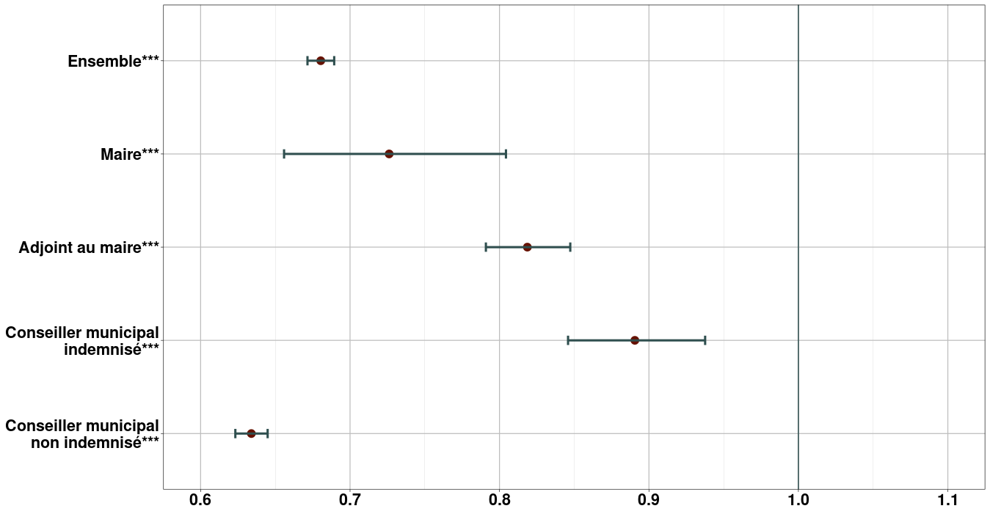
1.457***
(0.008)
0.391***
(0.011)
Réf.
-1.536*** | -0.015 | -0.479*** | -1.133*** | -1.400***
(0.013) | (0.091) | (0.034) | (0.052) | (0.018)
-0.748*** | 0.403*** | 0.091*** | -0.580*** | -0.596***
(0.014) | (0.094) | (0.035) | (0.054) | (0.019)
-0.383*** | 0.367*** | 0.237*** | -0.207*** | -0.243***
(0.013) | (0.084) | (0.033) | (0.050) | (0.018)
-0.113*** | 0.323*** | 0.299*** | 0.006 | 0.005
(0.013) | (0.083) | (0.034) | (0.052) | (0.018)
-0.052*** | 0.217*** | 0.136*** | 0.021 | 0.062***
(0.013) | (0.078) | (0.033) | (0.051) | (0.018)
-0.322*** | 0.060 | -0.135*** | -0.185*** | -0.247***
(0.013) | (0.074) | (0.032) | (0.050) | (0.019)
Réf. | Réf. | Réf. | Réf. | Réf.
0.479*** | 0.100 | 0.209*** | 0.285*** | 0.408***
(0.017) | (0.096) | (0.045) | (0.066) | (0.023)
0.746*** | 0.116 | 0.254** | 0.471*** | 0.620***
(0.031) | (0.214) | (0.103) | (0.130) | (0.040)
0.875*** | -0.331 | 0.102 | 0.086 | 0.747***
(0.064) | (0.486) | (0.285) | (0.305) | (0.076) | Note : régressions logit, avec contrôle par l'âge et par la taille de commune pour l'ensemble des estimations, ainsi que par le type de mandat pour l'estimation sur l'ensemble de la population, et par l'ancienneté comme élus indemnisé pour les estimations par type de mandat exercé avant l'élection pour le graphique 7a (mandat exercé après l'élection pour le graphique 7b).
...
 |  |  |  |  | *** significativement différent de 1 au seuil de 1 % ; ** au seuil de 5 % ; * au seuil de 10 %.
0.402*** | -0.217** | 0.756*** | 0.947*** | 0.610*** | Source : Répertoire national des élus municipaux, janvier 2020 et avril 2021 ; élus municipaux cotisants à l'Ircantec en 2019 et en 2021.
(0.011) | (0.096) | (0.028) | (0.046) | (0.016) | Périmètre : France entière hors collectivités d'outre-mer.
0.146*** | -0.241** | 0.765*** | 0.684*** | 0.291*** | Lecture : la probabilité relative d'être réélu est le rapport entre la probabilité d'être réélu et celle de ne pas être réélu. Par exemple, si la probabilité d'être réélu est de 80 %, la probabilité relative d'être réélu est de 4 (=80/20). Toutes choses égales par ailleurs, une femme maire a une probabilité relative d'être réélue en 2020 quand elle était élue en 2014 égale à 0,65 fois celle d'un homme maire (estimateur moyen, la vraie valeur ayant une probabilité de 95 % d'être comprise entre 0,61 et 0,70).
(0.012) | (0.104) | (0.031) | (0.048) | (0.017)
0.058*** | -0.251** | 0.384*** | 0.438*** | 0.114***
...

Graph8
...
Ensemble | Maires | Adjoints | CM indemnisés | CM non indemnisés
 |  |  |  |  |  | Odds ratio | 2.5 % | 97.5 % | p-value
(1) | (2) | (3) | (4) | (5) | Ensemble | 1.2881056931 | 1.2707776305 | 1.3056709281 | 7.4135161491E-294
Réf. | Réf. | Réf. | Réf. |  | Maires | 1.6694795062 | 1.5487593391 | 1.7997431294 | 8.2648480516E-41
-0.033*** | -0.176*** | -0.100*** | 0.457*** | -0.063*** | Adjoints | 1.2312670848 | 1.1952954218 | 1.2683244346 | 4.9785572472E-43
(0.005) | (0.017) | (0.009) | (0.014) | (0.005) | Conseillers municipaux indemnisés | 1.0527115355 | 1.0094044943 | 1.0978852264 | 0.01655364353
Réf. | Réf. | Réf. | Réf. |  | Conseillers municipaux non indemnisés | 1.2784627054 | 1.2585830924 | 1.2986572792 | 2.8841688221E-207
-0.323*** | -0.495*** | -0.150*** | -0.064*** | -0.228***
(0.005) | (0.027) | (0.011) | (0.015) | (0.006) | Graphique 8. Impact de l’élection de 2020 sur la probabilité pour les femmes d’être élues
Réf. | Réf. | Réf. | Réf. | Réf.
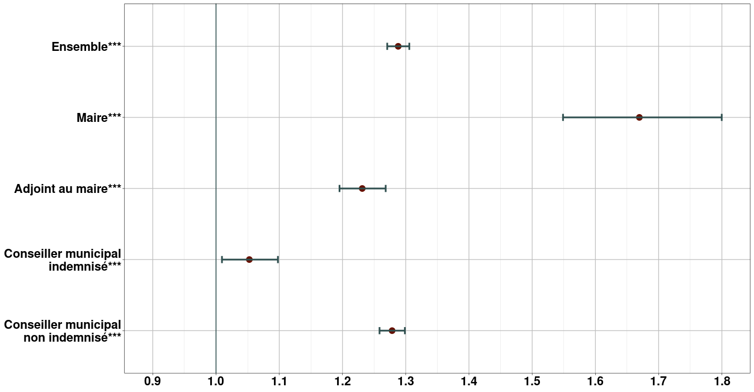
0.253*** | 0.513*** | 0.208*** | 0.051** | 0.246***
(0.007) | (0.038) | (0.015) | (0.021) | (0.008)
...
-0.413*** | -0.531*** | -0.339*** | -0.242*** | -0.184***
(0.007) | (0.041) | (0.016) | (0.020) | (0.008)
-0.208*** | -0.293*** | -0.173*** | -0.123*** | -0.059***
(0.007) | (0.039) | (0.016) | (0.022) | (0.009)
-0.091*** | -0.093*** | -0.059*** | -0.029 | 0.004
(0.007) | (0.032) | (0.014) | (0.021) | (0.008)
-0.008 | 0.054* | 0.014 | 0.025 | 0.050***
(0.007) | (0.030) | (0.014) | (0.022) | (0.009)
0.045*** | 0.110*** | 0.043*** | 0.053** | 0.065***
(0.007) | (0.027) | (0.014) | (0.022) | (0.009)
-0.0002 | 0.073*** | -0.010 | -0.027 | -0.005
(0.007) | (0.024) | (0.013) | (0.021) | (0.009)
Réf. |  |  |  |  | Note : estimation de la probabilité d'être élu lors des scrutins de 2014 ou 2020 par régressions logit, avec contrôle par l'âge, la taille de commune, l'année, le sexe, et une variable croisant le scrutin de 2020 avec le fait d'être une femme pour l'ensemble des estimations. Pour les estimations par chaque type de mandat, on ne s'intéresse qu'aux élections sur le mandat considéré (par exemple, pour l'estimation relative aux maires, une personne élue adjointe en 2014 puis maire en 2020 va être traitée comme non élue en 2014).

-0.063*** | -0.149*** | -0.045*** | -0.017 | -0.006
(0.008) | (0.025) | (0.014) | (0.024) | (0.010)
-0.238*** | -0.413*** | -0.195*** | -0.113*** | -0.074*** | *** significativement différent de 1 au seuil de 1 % ; ** au seuil de 5 % ; * au seuil de 10 %.
(0.012) | (0.036) | (0.022) | (0.036) | (0.015) | Source : Répertoire national des élus municipaux, janvier 2020 et avril 2021 ; élus municipaux cotisants à l'Ircantec en 2019 et en 2021.
-0.442*** | -0.648*** | -0.356*** | -0.207*** | -0.201*** | Périmètre : France entière hors collectivités d'outre-mer.
(0.018) | (0.058) | (0.040) | (0.067) | (0.023) | Lecture : toutes choses égales par ailleurs, la probabilité relative pour une femme d'être élue maire en 2020 est égale à 1,67 fois celle pour une femme d'être élue maire en 2014 ou pour un homme d'être élue maire en 2014 ou en 2020.
...

